Sheet1
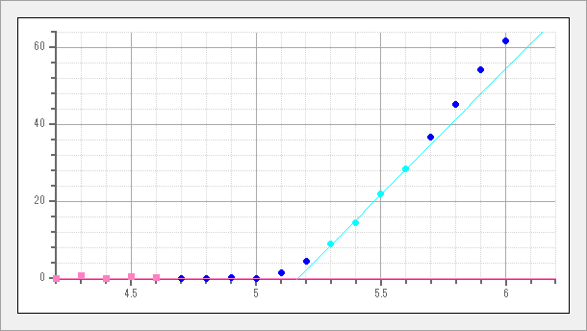

サンプル名 | AC2S_on | Energy[eV] | Yield | Yield^0.5
測定日時 | 5/24/22 | 4.2 | 0 | 0
測定光量 [nW] | 3 | 4.3 | 0.4 | 0.64
光量補正係数名 | 3nW 220524104956.ldat | 4.4 | 0 | 0
計数時間 [sec] | 10 | 4.5 | 0.31 | 0.56
陽極電圧 [V] | 2660 | 4.6 | 0.09 | 0.3
不感時間 [sec] | 0.00416 | 4.7 | 0 | 0
開始エネルギー [eV] | 4.2 | 4.8 | 0 | 0
終了エネルギー [eV] | 6.2 | 4.9 | 0.04 | 0.21
ステップ [eV] | 0.1 | 5 | 0 | 0
しきい値 [eV] | 5.17 | 5.1 | 2.64 | 1.62
傾き [Yield/eV] | 65.46 | 5.2 | 19.52 | 4.42
べき乗 | 0.5 | 5.3 | 81.73 | 9.04
グラウンドレベル | 1.44 | 5.4 | 212.52 | 14.58
GL差分表示 | 有効 | 5.5 | 478.57 | 21.88
 |  | 5.6 | 808.23 | 28.43
 |  | 5.7 | 1341.68 | 36.63
 |  | 5.8 | 2038.16 | 45.15
 |  | 5.9 | 2948.37 | 54.3
 |  | 6 | 3821.46 | 61.82
 |  | 6.1 | 5290.25 | 72.73
 |  | 6.2 | 6695.69 | 81.83

